关系图
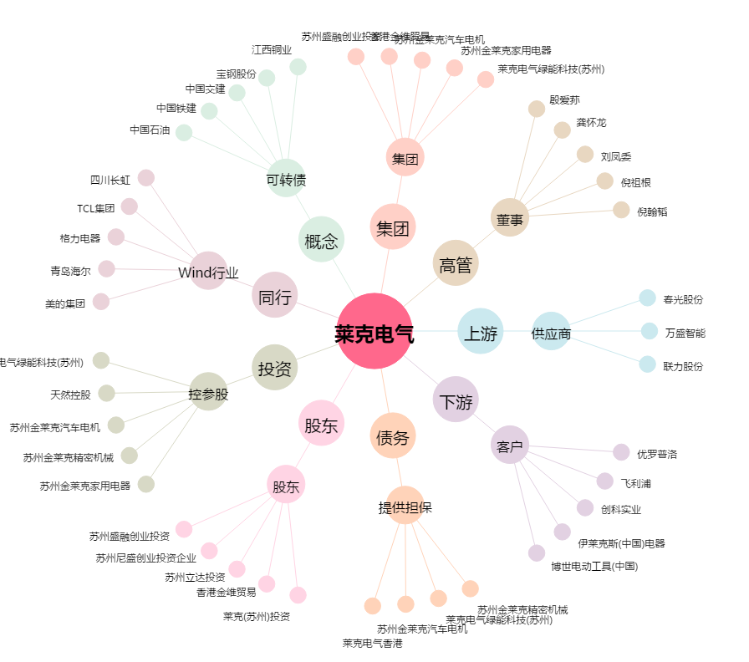
莱克电气[603355.SH] - 关系概览图

